外部設計書
外部設計書 |  |  |  |  |  | 画面名 |  | マイページ |  |  |  | 作成者 | 樫森亮太 |  |  | 更新者 | 田中、真浦、小嶋
 |  |  |  |  |  | システム名 |  |  |  |  |  | 作成日 | 2022-06-07 |  |  | 更新日 | 2022-06-09
 |  |  |  |  |  | 備考

 | 画面設計
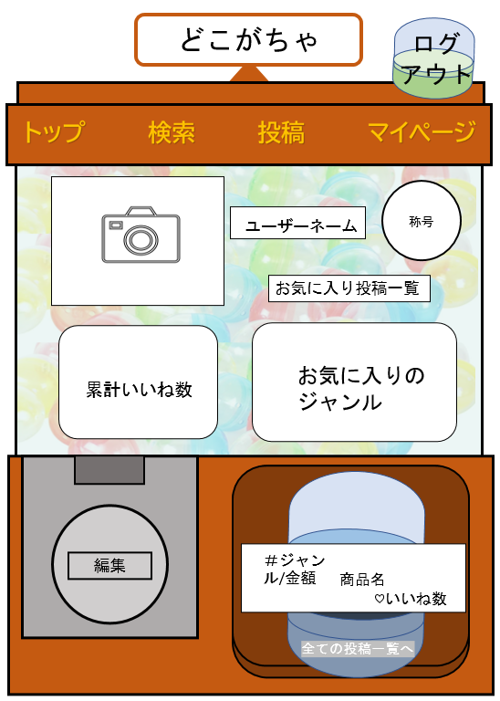
14

1
2
3
4

5
7
6

8

9
10

11
13

12

 | 機能設計
 |  |  |  | ページロード時に以下の処理を実行する。
 |  |  |  | ログイン判定を行い、ログインしていなければログイン画面に遷移する。
 |  |  |  | ログイン中のユーザに該当する対象レコードを取得する。そして、5,6,7,9,10,12に表示する。

 |  |  |  | 1.トップメニュー画面に遷移する
 |  |  |  | 2. 検索ページに遷移する
 |  |  |  | 3. 投稿ページに遷移する
 |  |  |  | 4. マイページに遷移する マイページにいる場合は反応しない
 |  |  |  | 5.ユーザーが設定したアイコンが表示される。変更がない場合はデフォルトのアイコン画像が表示される。
 |  |  |  | 6.ユーザーが獲得した称号を設定することが出来る
 |  |  |  | 7. ユーザーが登録したユーザーネームが表示される
 |  |  |  | 8.お気に入り投稿一覧画面に遷移する
 |  |  |  | 9.ユーザーの投稿にされたいいねの累計数が表示される
 |  |  |  | 10.ユーザーが登録したジャンルが表示される
 |  |  |  | 11.自分の最新の投稿が表示される |  |  |  |  | 検索結果画面の一件の投稿と同じにする。
 |  |  |  | 12.すべての投稿一覧ページへ遷移する
 |  |  |  | 13.クリックで編集ページに遷移する

 | 項目定義書

 | No |  | 物理名 |  | 論理名 |  | 画面型 |  | データ型 | min | max | DBテーブル |  | DBカラム | 備考
 |  | 1 | top |  | トップ |  | link
 |  | 2 | search |  | 検索 |  | link
 |  | 3 | review |  | 投稿 |  | link
 |  | 4 | my_page |  | マイページ |  | link
 |  | 5 | user_image |  | ユーザ画像 |  | link |  |  |  |  | user |  | user_image
 |  | 6 | title |  | 称号 |  | image |  |  |  |  | title |  | title_image
 |  | 7 | user_name |  | ユーザネーム |  | text |  |  |  |  | user |  | user_name
 |  | 8 | favorite_review_list |  | お気に入り投稿一覧 |  | Link |  |  |  |  | favorite_review,review |  | review
 |  | 9 | total_good |  | 累計いいね |  | text |  | int | 0
 |  | 10 | favorite_genre |  | お気に入りジャンル |  | list |  |  |  |  | favorite_genre |  | genre_name
 |  | 11-1 | my_new_review |  | 自分の最新投稿 |  | Label |  |  |  |  | review
 |  | 11-2 | capsule_my_new_review |  | カプセル自分の最新投稿 |  | Image
 |  | 12 | all_review_list |  | すべての投稿一覧 |  | list
 |  | 13 | do_change |  | 変更の実行 |  | submit
 |  | 14-1 | logout |  | ログアウト |  | link
 |  | 14-2 | capsule_logout |  | カプセルログアウト |  | Image

